Cơ chế thực thị SQL
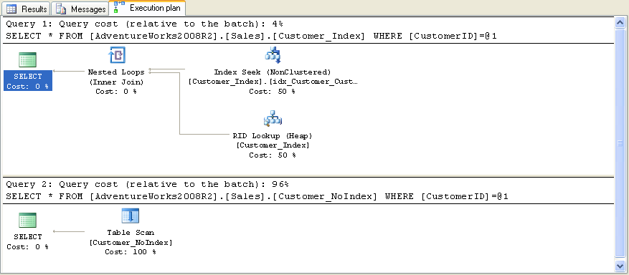
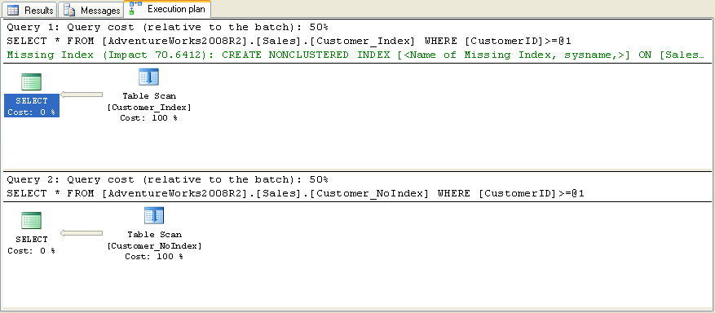
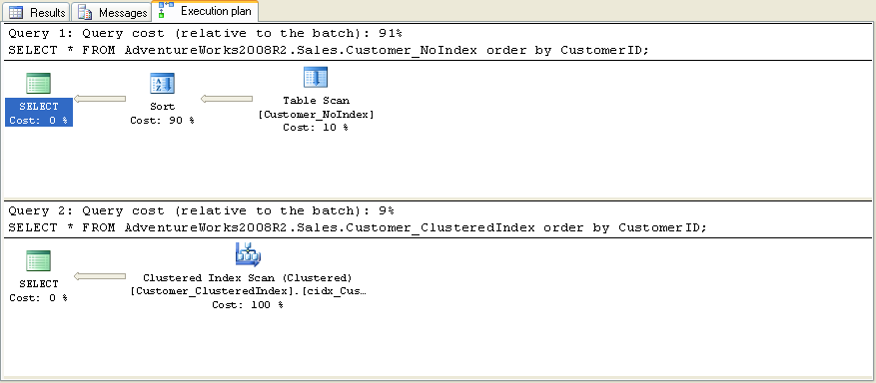
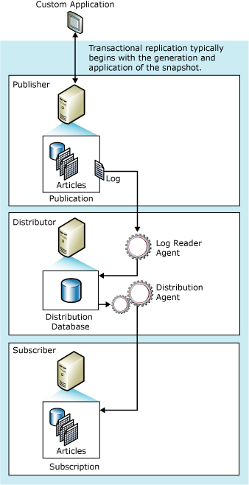
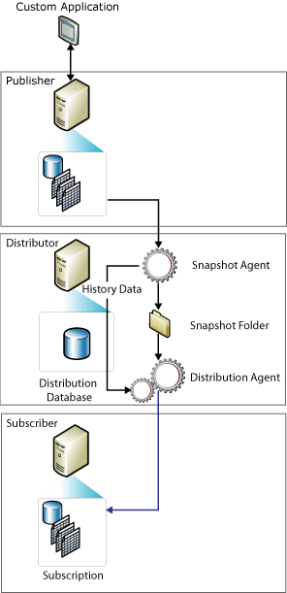
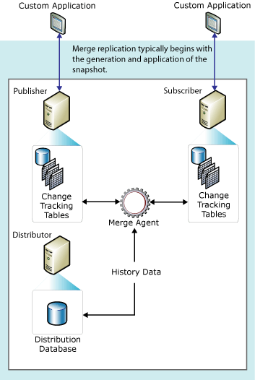
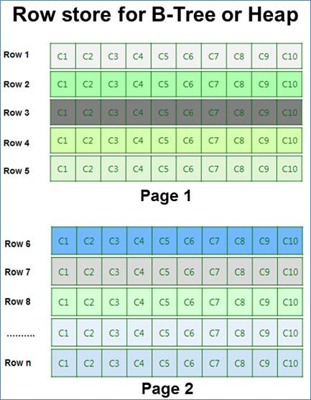
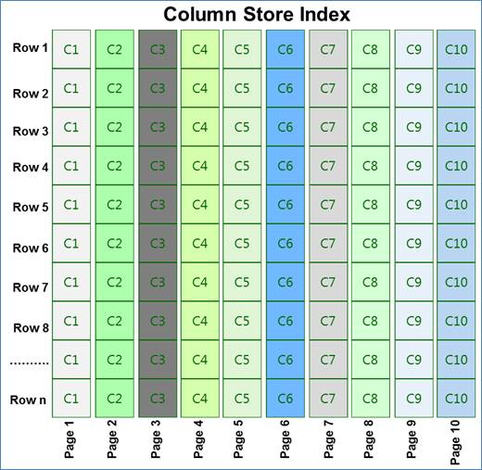
Cơ chế thực thi SQL

 | The basic steps that SQL Server uses to process a single SELECT statement include the following: The parser scans the SELECT statement and breaks it into logical units such as keywords, expressions, operators, and identifiers. A query tree, sometimes referred to as a sequence tree, is built describing the logical steps needed to transform the source data into the format required by the result set. The query optimizer analyzes different ways the source tables can be accessed. It then selects the series of steps that returns the results fastest while using fewer resources. The query tree is updated to record this exact series of steps. The final, optimized version of the query tree is called the execution plan. The relational engine starts executing the execution plan. As the steps that require data from the base tables are processed, the relational engine requests that the storage engine pass up data from the rowsets requested from the relational engine. The relational engine processes the data returned from the storage engine into the format defined for the result set and returns the result set to the client.

 |  |  |  | Source: | http://msdn.microsoft.com/en-us/library/ms190623(v=sql.105).aspx

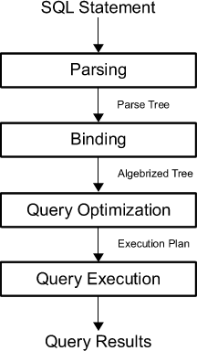

 |  | Source: | http://www.simple-talk.com/sql/sql-training/the-sql-server-query-optimizer/

Thread Management
THREAD MANAGEMENT

 | Thread là đơn vị nhỏ nhất trong lệnh xử lý (nhỏ hơn process) và được quản lý 1 cách độc lập bởi hệ điều hành
 | Có 2 loại thread là preemtive thread và non-preemtive thread(cooperative thread)

 |  | Preemtive thread: Khi có nhiều thread xảy ra cùng lúc thì mỗi thread sẽ chạy trong 1 khoảng thời gian, sau đó nhường quyền chạy lại cho thread khác.
 |  | Ví dụ có 2 thread T1 và T2 thì quá trình xử lý sẽ xảy ra như sau

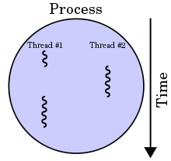

 |  |  | Ưu điểm:
 |  |  |  | Khi có vấn đề gì đó làm tốn rất nhiều thời gian thì hệ thống có thể ngừng thread đó để có thể làm việc khác
 |  |  |  | Khi có thread mới với độ ưu tiên cao hơn, hệ thống sẽ tạm dừng thread đang chạy để dành không gian xử lý cho thread mới với độ ưu tiên cao hơn

 |  |  | Nhược điểm
 |  |  |  | Lập trình viên không quản lý được
 |  |  |  | Nhiều khi hệ thống sẽ tốn nhiều thời gian để xử lý những tác vụ ngoài ý muốn như liên kết giữa 2 core xử lý (tốn nhiều thời gian và khó implement)

 |  | Non-preemtive thread: Có nhiều thread nhưng khi 1 thread được trao quyền nó sẽ chạy đến khi được lệnh dừng lại hoặc bị block

 |  |  | Ưu điểm:
 |  |  |  | Lập trình viên hoàn toàn kiểm soát được khi nào thì thread được phép chạy cũng như dừng lại
 |  |  | Nhược điểm:
 |  |  |  | Hệ thống hiểu rõ thread hơn người và ít mắc lỗi hơn. Rất có thể xảy ra trường hợp 1 thread được phép chạy mãi mãi

 | Trong SQL Server, với mỗi logic CPU sẽ tạo ra 1 Scheduler.
 | Có thể lấy xem số CPU bằng câu truy vấn: |  |  |  | SELECT cpu_count FROM sys.dm_os_sys_info
 | Và xem số scheduler tương ứng bằng truy vấn |  |  |  | SELECT * FROM sys.dm_os_schedulers WHERE status = 'VISIBLE ONLINE'
 |  |  |  |  |  | ***Status = HIDDEN ONLINE Scheduler được dùng cho những request ngầm bên trong Database Engine

 |  | Trong mỗi Scheduler có các workers và thread liên quan đến các process và task bên trong SQL Server.
 |  | Số lượng workers được tạo ra thay đổi tùy vào công việc nhưng không vượt quá giá trị max (truy vấn trường max_workers_count trong view sys.dm_os_sys_info )

 | Thông tin về schedulers, workers, và threads có thể được lấy hầu hết từ 3 View:
 |  | sys.dm_os_schedulers |  |  | sys.dm_os_schedulers (Transact-SQL)
 |  | sys.dm_os_workers |  |  | sys.dm_os_workers (Transact-SQL)
 |  | sys.dm_os_threads |  |  | sys.dm_os_threads (Transact-SQL)

 |  | SELECT ds.scheduler_id, ds.scheduler_address, ds.preemptive_switches_count, ds.active_worker_address, dw.state, dw.is_in_polling_io_completion_routine, dw.pending_io_count, dw.worker_created_ms_ticks, dw.thread_address, dt.kernel_time, dt.thread_handle FROM sys.dm_os_schedulers ds LEFT JOIN sys.dm_os_workers dw ON ds.active_worker_address = dw.worker_address LEFT JOIN sys.dm_os_threads dt ON dw.thread_address = dt.thread_address WHERE ds.status = 'VISIBLE ONLINE' ORDER BY scheduler_id

AlwaysOn
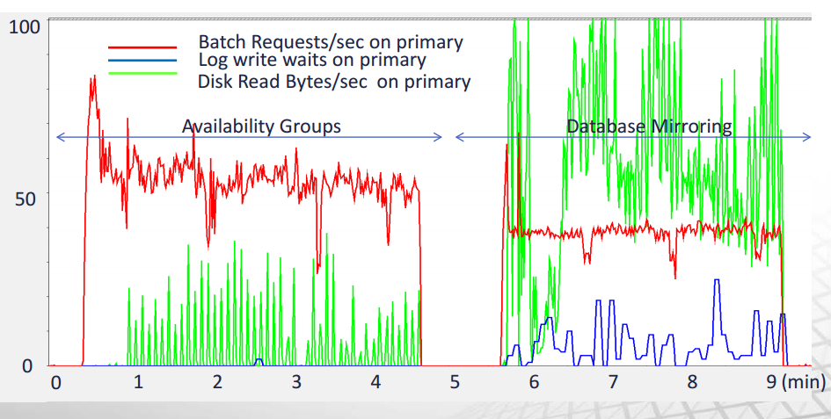
AlwaysOn

 | AlwaysOn là 1 giải pháp toàn diện, đơn giản và linh hoạt đảm bảo tính sẵn sàng cao của hệ thống (High Availability - HA) và khả năng phục hồi dữ liệu (Disaster Recovery - DR) T4
 | Giúp tiết kiệm chi phí và tận dụng tốt hơn phần cứng
 | SQL SERVER AlwaysOn cung cấp khả năng về HA và DR ở 2 mức: Database và Instance
 |  | Database: Tính năng AlwaysOn Availability Group (AG)
 |  | Instance: Sử dụng AlwaysOn Failover Cluster Instance (FCI)
 | Đây là giải pháp thay thế cho Database Mirroring và Log Shipping

 |  |  | AlwaysOn Availability Groups |  | Database Mirroring
Đối tượng |  |  | Multi Database |  | Single Database

Secondary |  |  | Tối đa 4 secondaries |  | 1 secondary

Readable secondaries |  |  | Có thể đọc |  | Không thể đọc

Automatic failover |  |  | Automatic |  | Automatic (với sự giúp đỡ của Witness)

Cluster |  |  | WSFC |  | Bình thường

*** |  |  | High performance Load secondary ít tốn hơn

 | Chế độ đồng bộ:
 |  | 1. Asynchronous-commit mode
 |  |  | Thay thế cho Log Shipping để xây dựng một giải pháp DR cho những Replica ở xa nhau về mặt địa lý.
 |  |  | Transaction log của primary replica sẽ được gửi không liên tục và không đồng bộ để commit ở secondary replica.
 |  |  | Dữ liệu giữa các replica sẽ không giống nhau và có độ trễ nhất định trong việc đồng bộ hóa dữ liệu
 |  |  | Không hỗ trợ automatic failover mà người quản trị phải làm bằng tay và có thể mất dữ liệu

 |  |  | Khuyên dùng khi cần performance nhanh mà không chú trọng vào tính sẵn sàng của dữ liệu

 |  | 2. Synchronous-commit mode
 |  |  | Chế độ này yêu cầu chỉ được commit transaction log sau khi transaction log được gửi và commit ở secondary
 |  |  | Tốc độ đường truyền sẽ ảnh hưởng đến performance nhưng dữ liệu sẽ được bảo toàn, tránh mất mát
 |  |  | Hỗ trợ Automatic Failover và Planned Manual Failover

 |  |  | Khuyên dùng khi cần đảm bảo tính sẵn sàng và an toàn dữ liệu hơn là peformance

 |  |  | Các bước hoạt động:
 |  |  |  | - Application yêu cầu commit 1 request ở primary
 |  |  |  | - Primary ghi vào log và ghi data
 |  |  |  | - Primary gửi transaction log cho secondary
 |  |  |  | - Secondary ghi log và ghi data
 |  |  |  | - Check lại việc ghi log ở primary
 |  |  |  | - Commit thành công

 | Log cache của Availabitily group

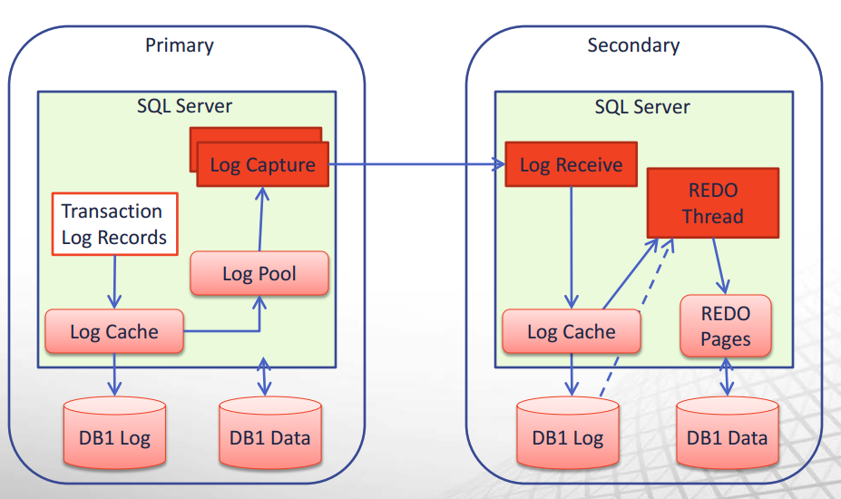

 | Performance

